Estadísticas
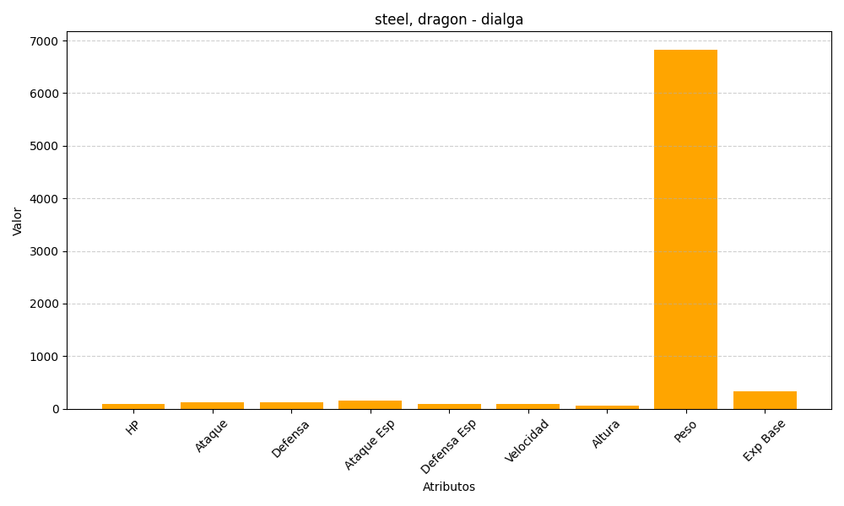
ID | Nombre | Tipo | HP | Ataque | Defensa | Ataque Especial | Defensa Especial | Velocidad | Altura | Peso | Experiencia Base
483 | dialga | steel, dragon | 100 | 120 | 120 | 150 | 100 | 90 | 54 | 6830 | 340

